Mode d'emploi
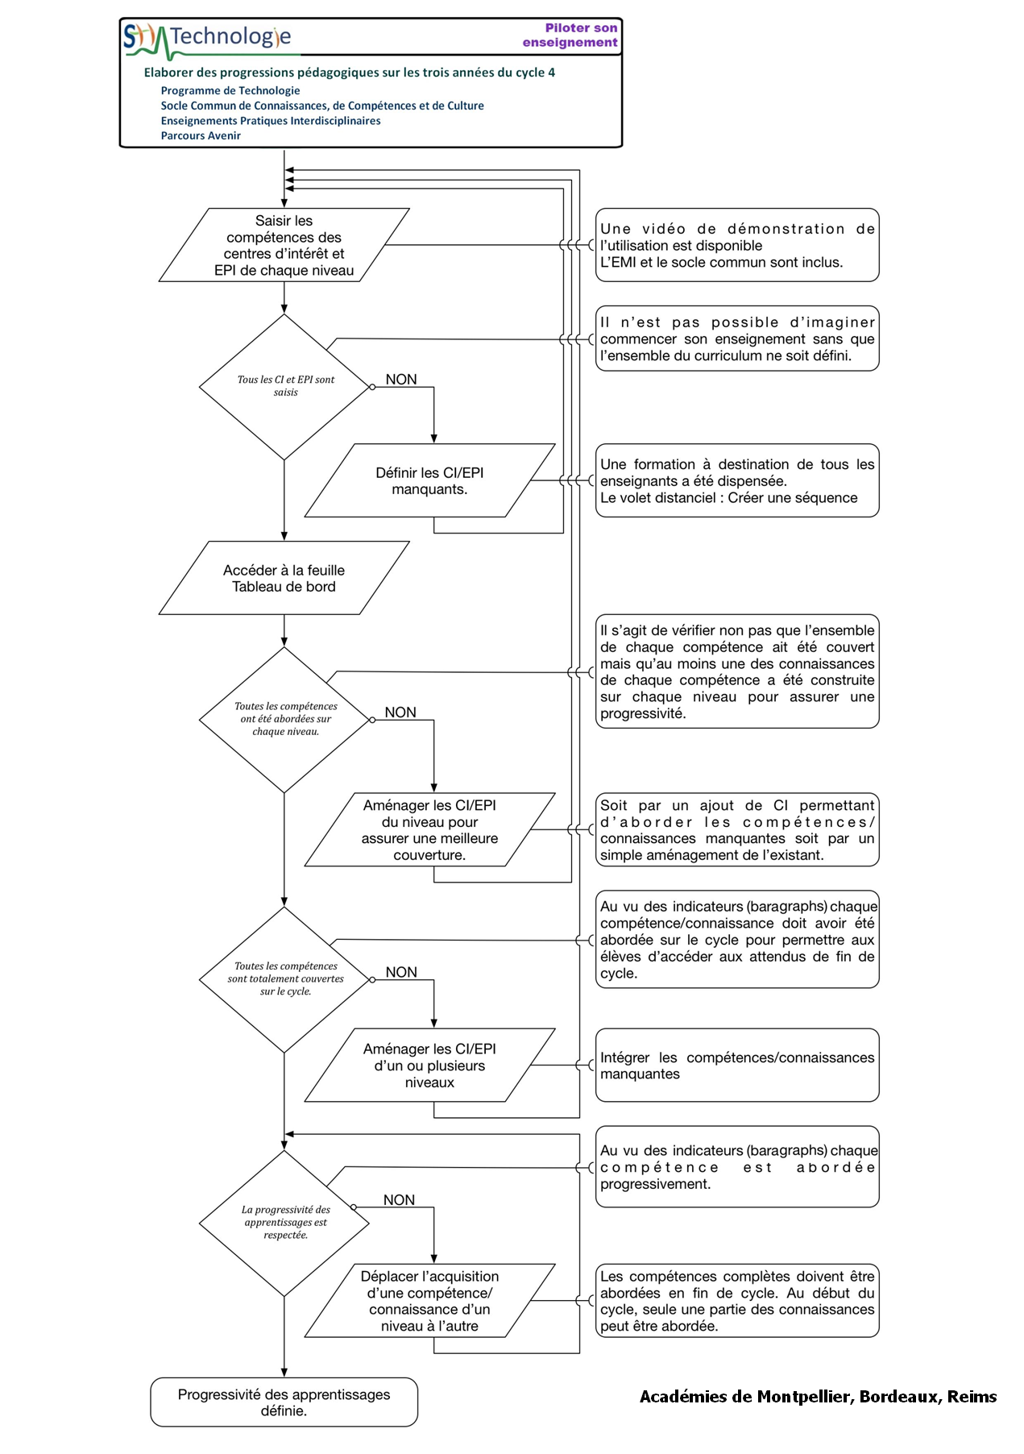

Synthèse progression nationale
Compétences par thématiques ◢
Synthèse de la progression nationale |  |  | Matière, mouvement, énergie, information | Le vivant, sa diversité et les fonctions qui le caractérisent | Matériaux et objets techniques | La planète Terre. Les être vivants dans leur environnement | t Nb d'itérations de la compétence | Quelles sont les particularités de l'habitat régional | Comment raccorder une route secondaire à une voie rapide | Comment programmer un éclairage automatique | Comment la reconnaissance gestuelle assiste-t-elle l'homme | Recherche de solution (1) | Réalisation - test et validation (1) | Comment le choix d'un matériau permet-il de réduire l'impact environnemental | Par quoi et comment programmer un objet technique | Comment aménager une salle de spectacle accueillant tout public et en toute sécurité | Comment intégrer un ouvrage virtuel dans son environnement réel | Comment fonctionne une écluse | Comment produire et stocker de l'énergie électrique | Recherche de solution (2) | Réalisation - test et validation (2) | Comment le confort et la sécurité font évoluer les objets techniques | Comment rendre robuste et stable un pont | Comment piloter un objet technique avec un smartphone | Recherche de solution (1) | Réalisation (1) | Test et validation (1) | Comment une voiture hybride fonctionne-t-elle | Comment la sustentation d'un avion est-elle réalisée | Comment le contexte historique et géographique influe-t-il sur la conception | Comment créer un réseau de données | Comment travailler dans un milieu hostile à la place de l'homme | Recherche de solution (2) | Réalisation (2) | Test et validation (2) | Comment rendre automatique le fonctionnement d'un système | Comment calculer les temps d'une course sportive
 |  |  | Repère séquence u |  |  |  |  | S1 | S2 | S3 | S4 | S5 | S6 | S7 | S8 | S9 | S10 | S11 | S12 | S13 | S14 | S15 | S16 | S17 | S18 | S19 | S20 | S21 | S22 | S23 | S24 | S25 | S26 | S27 | S28 | S29 | S30
Répartition sur le cycle u |  |  |  |  |  |  |  | 5ème |  |  |  |  |  |  |  |  |  | 4ème |  |  |  |  |  |  |  |  |  | 3ème
 |  |  | Lien avec les EPI u |  |  |  |  |  |  |  |  | oui |  |  | oui | oui |  |  |  |  |  |  |  |  | oui |  |  |  |  |  |  |  |  |  |  |  | oui
Domaines du socle | Compétences travaillées |  | Compétences par thématique
4 - les systèmes naturels et les systèmes techniques | 1 | Pratiquer des démarches scientifiques et technologiques
 | CT 1.1 | Imaginer, synthétiser, formaliser et respecter une procédure, un protocole. | DIC.1.3 |  | MSOST.1.1 |  | 3 |  |  | x |  |  |  |  |  |  |  | x |  |  |  |  |  |  |  |  |  |  | x
 | CT 1.2 | Mesurer des grandeurs de manière directe ou indirecte. |  |  | MSOST.1.6 |  | 1 |  |  |  |  |  |  |  |  |  |  |  |  |  |  |  |  |  |  |  |  |  | x
 | CT 1.3 | Rechercher des solutions techniques à un problème posé, expliciter ses choix et les communiquer en argumentant. | DIC.1.5 |  |  |  | 3 |  |  |  |  |  |  |  |  | x |  |  |  | x |  |  |  |  |  |  |  |  |  |  |  |  | x
 |  | Participer à l’organisation et au déroulement de projets. | DIC.1.4 |  |  |  | 4 |  |  |  |  | x |  |  |  |  |  |  |  | x |  |  |  |  | x |  |  |  |  |  |  |  | x
4 - les systèmes naturels et les systèmes techniques 5 - les représentations du monde et l'activité humaine | 2 | Concevoir, créer, réaliser
 | CT 2.1 | Identifier un besoin et énoncer un problème technique, identifier les conditions, contraintes et ressources correspondantes, dans une logique de développement durable et d'atténuation du réchauffement climatique | DIC.1.1 DIC.1.2 |  |  |  | 5 |  |  |  |  | x |  |  |  | x |  |  |  | x |  |  |  |  | x |  |  |  |  |  |  |  | x
 | CT 2.2 | Identifier le(s) matériau(x), les flux d’énergie et d’information dans le cadre d’une production technique sur un objet et décrire les transformations qui s’opèrent. |  |  | MSOST.1.4 |  | 3 |  |  |  |  |  |  | x |  |  |  |  | x |  |  |  |  |  |  |  |  | x
 | CT 2.3 | S’approprier un cahier des charges. | DIC.1.2 |  |  |  | 3 |  | x |  |  | x |  |  |  |  |  |  |  |  |  |  |  |  | x
 | CT 2.4 | Associer des solutions techniques à des fonctions. |  |  | MSOST.1.2 |  | 3 |  |  |  |  |  | x |  |  |  |  |  | x |  | x
 | CT 2.5 | Imaginer des solutions en réponse au besoin. | DIC.1.5 |  |  |  | 5 |  | x |  |  | x |  |  |  |  |  |  |  | x |  |  |  |  | x |  |  |  |  |  |  |  | x
 | CT 2.6 | Réaliser, de manière collaborative, le prototype de tout ou partie d’un objet pour valider une solution. | DIC.2.1 |  | MSOST.1.1 |  | 2 |  |  |  |  |  | x |  |  |  |  |  |  |  | x
 | CT 2.7 | Imaginer, concevoir et programmer des applications informatiques nomades. | DIC.1.5 |  |  | IP.2.2 | 2 |  |  |  |  |  |  |  |  |  |  |  |  |  |  |  |  | x |  |  |  |  |  |  |  |  |  |  |  |  | x
2 - les méthodes et outils pour apprendre | 3 | S’approprier des outils et des méthodes
 | CT 3.1 | Exprimer sa pensée à l’aide d’outils de description adaptés : croquis, schémas, graphes, diagrammes, tableaux (représentations non normées). |  | OTSCIS.2.1 |  |  | 2 |  | x |  |  |  |  |  |  |  |  |  |  |  |  |  | x
 | CT 3.2 | Traduire, à l’aide d’outils de représentation numérique, des choix de solutions sous forme de croquis, de dessins ou de schémas. | DIC.1.5 | OTSCIS.2.2 |  |  | 2 |  |  |  |  |  |  |  |  |  | x |  |  |  |  |  | x
 | CT 3.3 | Présenter à l’oral et à l’aide de supports numériques multimédia des solutions techniques au moment des revues de projet. | DIC.1.7 |  |  |  | 2 |  |  |  |  |  |  |  |  |  |  |  | x |  |  |  |  |  |  |  |  | x
1 - les langages pour penser et communiquer | 4 | Pratiquer des langages
 | CT 4.1 | Décrire, en utilisant les outils et langages de descriptions adaptés, la structure et le comportement des objets. |  | OTSCIS.1.4 | MSOST.1.5 |  | 5 |  |  |  |  |  |  |  | x |  |  | x | x |  |  | x |  |  |  |  |  | x
 | CT 4.2 | Appliquer les principes élémentaires de l’algorithmique et du codage à la résolution d’un problème simple. |  |  |  | IP.2.3 | 5 |  |  | x |  |  |  |  | x |  |  | x |  |  |  |  |  |  |  |  |  |  |  |  |  | x |  |  |  | x
2 - les méthodes et outils pour apprendre | 5 | Mobiliser des outils numériques
 | CT 5.1 | Simuler numériquement la structure et/ou le comportement d’un objet. |  |  | MSOST.2.2 |  | 3 |  |  |  |  |  |  |  |  | x | x |  |  |  |  |  |  | x
 | CT 5.2 | Organiser, structurer et stocker des ressources numériques. | DIC.1.6 |  |  |  | 2 |  |  |  |  |  |  |  |  |  | x |  |  |  |  |  |  |  |  |  |  |  |  |  | x
 | CT 5.3 | Lire, utiliser et produire des représentations numériques d’objets. |  | OTSCIS.2.2 |  |  | 2 |  |  |  |  |  |  |  |  |  | x |  |  |  |  |  |  |  |  |  |  | x
 | CT 5.4 | Piloter un système connecté localement ou à distance. |  |  |  | IP.2.2 | 3 |  |  |  |  |  |  |  |  |  |  |  |  |  |  |  |  | x |  |  |  |  |  |  |  | x |  |  |  |  | x
 | CT 5.5 | Modifier ou paramétrer le fonctionnement d’un objet communicant. |  |  |  | IP.2.3 | 2 |  |  |  |  |  |  |  | x |  |  |  |  |  |  |  |  |  |  |  |  |  |  |  |  |  |  |  |  | x
3 - la formation de la personne et du citoyen | 6 | Adopter un comportement éthique et responsable
5 - les représentations du monde et l'activité humaine | CT 6.1 | Développer les bonnes pratiques de l’usage des objets communicants. |  | OTSCIS.1.3 |  |  | 2 |  |  |  | x |  |  |  |  |  |  |  |  |  |  |  |  |  |  |  |  |  |  |  | x
 | CT 6.2 | Analyser l’impact environnemental d’un objet et de ses constituants. |  | OTSCIS.1 |  |  | 2 |  |  |  |  |  |  | x |  |  |  |  |  |  |  | x
 | CT 6.3 | Analyser le cycle de vie d’un objet. |  | OTSCIS.1.1 |  |  | 2 |  |  |  |  |  |  | x |  |  |  |  |  |  |  |  |  |  |  |  |  |  |  | x
5 - les représentations du monde et l'activité humaine | 7 | Se situer dans l’espace et dans le temps
 | CT 7.1 | Regrouper des objets en familles et lignées. |  | OTSCIS.1.1 |  |  | 2 | x |  |  |  |  |  |  |  |  |  |  |  |  |  |  |  |  |  |  |  |  |  | x
 | CT 7.2 | Relier les évolutions technologiques aux inventions et innovations qui marquent des ruptures dans les solutions techniques. |  | OTSCIS.1.2 |  |  | 4 | x |  |  | x |  |  |  |  |  |  |  |  |  |  | x |  |  |  |  |  |  |  | x

 | CS 1.5 | Respecter une procédure de travail garantissant un résultat en respectant les règles de sécurité et d’utilisation des outils mis à disposition. |  |  | MSOST.1.1 |  | 2 |  |  |  |  |  |  |  |  |  |  |  |  |  | x |  |  |  |  |  |  |  | x
 | CS 1.6 | Analyser le fonctionnement et la structure d’un objet, identifier les entrées et sorties. |  |  | MSOST.1.3 |  | 3 |  |  | x |  |  |  |  |  |  |  |  |  |  |  |  |  |  |  |  |  |  |  |  |  |  |  |  |  | x | x
 | CS 1.7 | Interpréter des résultats expérimentaux, en tirer une conclusion et la communiquer en argumentant. |  |  | MSOST.1.7 |  | 4 |  |  |  |  |  | x |  |  |  |  |  |  |  | x |  | x |  |  |  |  |  | x
 | CS 1.8 | Utiliser une modélisation pour comprendre, formaliser, partager, construire, investiguer, prouver. |  |  | MSOST.2.1 |  | 2 |  |  |  | x |  |  |  |  |  |  |  |  |  |  |  | x
 | CS 5.6 | Comprendre le fonctionnement d’un réseau informatique. |  |  |  | IP.1 | 2 |  |  |  |  |  |  |  |  |  |  |  |  |  |  |  |  |  |  |  |  |  |  |  | x |  |  |  |  | x
 | CS 5.7 | Analyser le comportement attendu d’un système réel et décomposer le problème posé en sous-problèmes afin de structurer un programme de commande. |  |  |  | IP.2.1 | 3 |  |  |  |  |  |  |  | x |  |  |  |  |  |  |  |  |  |  |  |  |  |  |  |  | x |  |  |  |  | x

